关系图
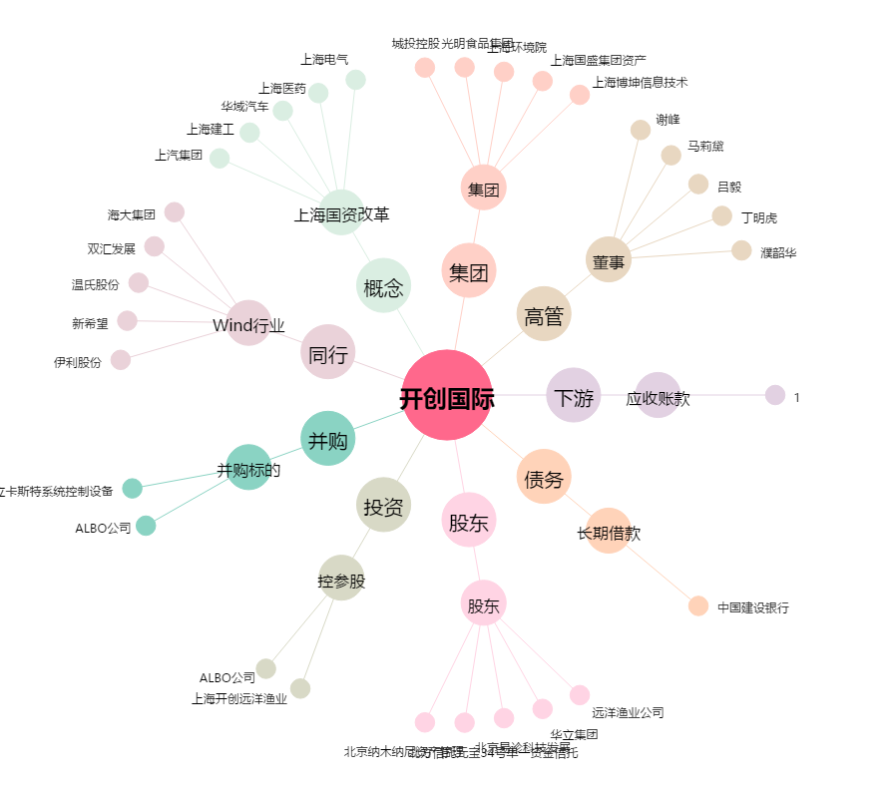
开创国际[600097.SH] - 关系概览图

